Hoja1
1 | PET |  |  |  |  | COMPRA
 | Pet_ID(PK) | Name | Species | Breed | Age | Compra_ID(PK) | Fecha | Nombre | Direccion | cantidad | Precio | Pet_ID(FK)
 | 1 | Kati | Pastor Aleman | 1 | 3 | 111 | 2024-10-01 | Juan Esteban | prados del este | 1 | 200,000 | 2
 | 2 | Floper | Chihuahua | 5 | 6 | 112 | 2024-10-01 | Danna caceres | Quintas de tamarindo | 1 | 500,000 | 4
 | 3 | Martin | Rotwailer | 3 | 5 | 112 | 2024-10-01 | Danna caceres | Quintas de tamarindo | 1 | 300,000 | 5
 | 4 | Firulay | Labrador | 0 | 1 | 113 | 2024-10-02 | Juan morales | Colsag | 1 | 100,000 | 1
 | 5 | Martina | Salchicha | 1 | 2

 |  |  |  |  | M | 1

NOTA | En una compra pueden haber varios perros, pero ese perro solamente debe estar en 1 compra, relacion de 1 a muchos

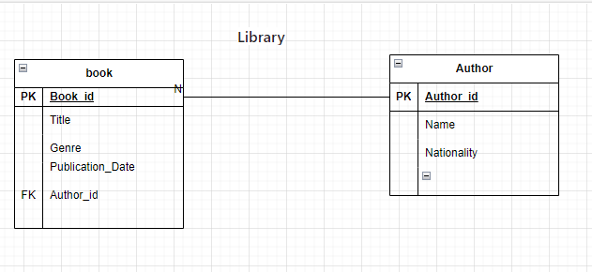
2

NOTA | Un Autor puede escribir muchos libros, pero ese libro solo puede ser escrito po un unico autor, relacion de 1 a muchos

3

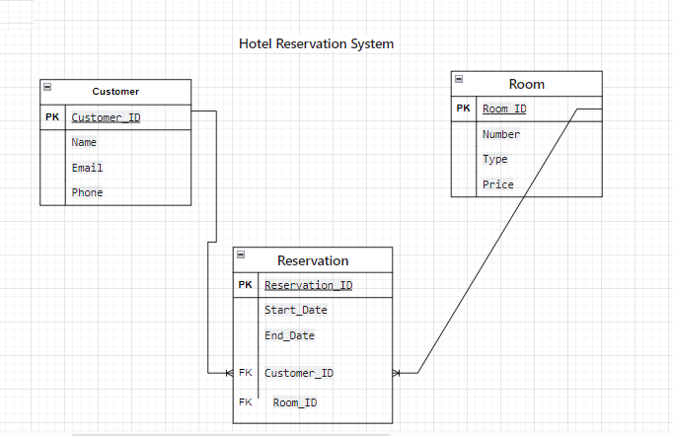

NOTA | Un cliente puede tener varias reservas y en la misma reserva pueden haber varios clientes, ´por eso es una relacion de muchos a muchos

